Viwe
CRUD(プロジェクト名)\Viwe\Home配下 ※Index.cshtml以外は新規でファイル追加
 |  |  | 表示画面キャプチャ
Index.cshtml | 初期表示される一覧画面。DBのデータ一覧を表示
@model IEnumerable<CRUD.Models.USERLIST> |  | Modelsで定義したデータ形式を使用
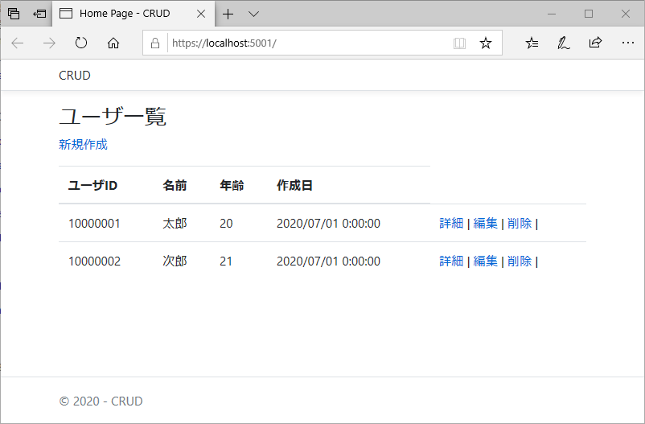
@{
ViewData["Title"] = "Home Page";
}

<h3>ユーザ一覧</h3>

<p><a href="/Home/Create">新規作成</a></p>

<table class="table">
<thead>
<tr>
<th>ユーザID</th>
<th>名前</th>
<th>年齢</th>
<th>作成日</th>
</tr>
</thead>
<tbody>
@foreach (var item in Model)
{
<tr>
<td>@item.Userid</td>
<td>@item.Name</td>
<td>@item.Age</td>
<td>@item.D_CRT</td>
<td>
<a href="/Home/Details/@item.Id">詳細</a> | |  | 既存レコードに対して操作を行うページへの遷移時は主キーであるIdの値を渡す
<a href="/Home/Edit/@item.Id">編集</a> |
<a href="/Home/Delete/@item.Id">削除</a> |
</td>
</tr>
}
</tbody>
</table>

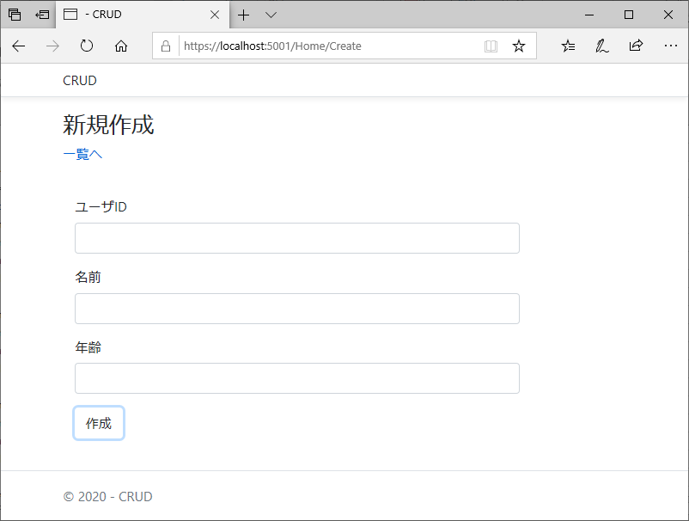
Create.cshtml | データの新規作成ページ
@model CRUD.Models.USERLIST |  | Modelsで定義したデータ形式を使用
@{
Layout = "~/Views/Shared/_Layout.cshtml";
}

<h3>新規作成</h3>
<p><a href="/Home/Index">一覧へ</a></p>
<form action="/Home/Create" method="post">

<!-- csrf対策用のtokenを送付 -->
@Html.AntiForgeryToken()

<div class="form-horizontal">
<!-- Userid -->
<div class="form-group">
<label class="control-label col-md-2">ユーザID</label>
<div class="col-md-10">
<input type="text" name="Userid" class="form-control" />
@Html.ValidationMessageFor(model => model.Userid, "", new { @class = "text-danger" })
</div>
</div>
<!-- Name -->
<div class="form-group">
<label class="control-label col-md-2">名前</label>
<div class="col-md-10">
<input type="text" name="name" class="form-control" />
@Html.ValidationMessageFor(model => model.Name, "", new { @class = "text-danger" })
</div>
</div>
<!-- Age -->
<div class="form-group">
<label class="control-label col-md-2">年齢</label>
<div class="col-md-10">
<input type="text" name="age" class="form-control" />
@Html.ValidationMessageFor(model => model.Age, "", new { @class = "text-danger" })
</div>
</div>
<!-- D_CRT -->
<input type="hidden" name="D_CRT" value=@DateTime.Now/> |  | D_CRT(作成日)は非表示設定かつ現在日付を自動で設定
<!-- 送信ボタン -->
<div class="form-group">
<div class="col-md-offset-2 col-md-10">
<input type="submit" value="作成" class="btn btn-default" />
</div>
</div>
</div>
</form>

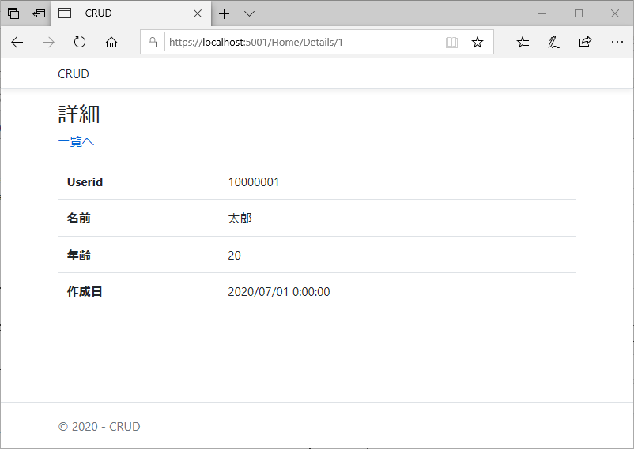
Details.cshtml | 指定したレコードのみを表示する詳細ページ
@model CRUD.Models.USERLIST |  | Modelsで定義したデータ形式を使用
@{
Layout = "~/Views/Shared/_Layout.cshtml";
}

<h3>詳細</h3>
<p><a href="/Home/Index">一覧へ</a></p>

<table class="table">
<tr>
<th>Userid</th>
<td>@Model.Userid</td>
</tr>
<tr>
<th>名前</th>
<td>@Model.Name</td>
</tr>
<tr>
<th>年齢</th>
<td>@Model.Age</td>
</tr>
<tr>
<th>作成日</th>
<td>@Model.D_CRT</td>
</tr>
</table>

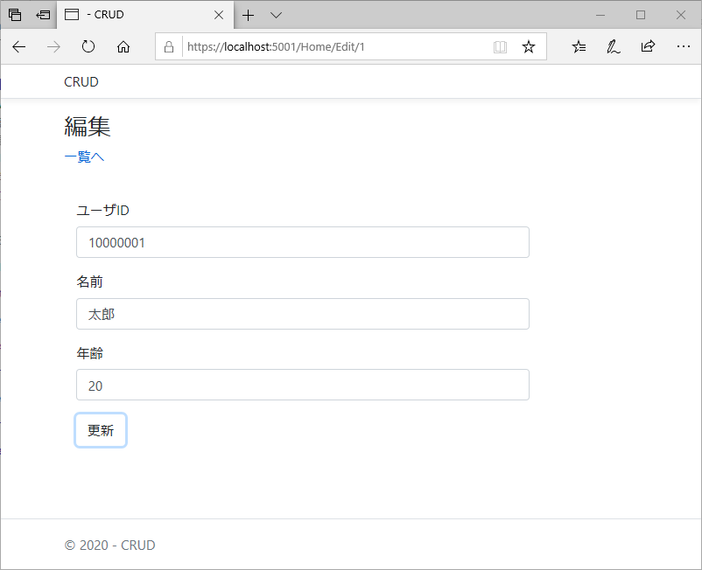
Edit.cdhtml | 編集ページ。ほぼDetailsとCreateを組み合わせた形
@model CRUD.Models.USERLIST |  | Modelsで定義したデータ形式を使用
@{
Layout = "~/Views/Shared/_Layout.cshtml";
}

<h3>編集</h3>
<p><a href="/Home/Index">一覧へ</a></p>
<form action="/Home/Edit" method="post">

<!-- csrf対策用のtokenを送付 -->
@Html.AntiForgeryToken()

<div class="form-horizontal">
<!-- id -->
<input type="hidden" name="id" value="@Model.Id"/>
<!-- Userid -->
<div class="form-group">
<label class="control-label col-md-2">ユーザID</label>
<div class="col-md-10">
<!--既存値を初期表示-->
<input type="text" name="Userid" class="form-control" value="@Model.Userid"/>
@Html.ValidationMessageFor(model => model.Userid, "", new { @class = "text-danger" })
</div>
</div>
<!-- Name -->
<div class="form-group">
<label class="control-label col-md-2">名前</label>
<div class="col-md-10">
<input type="text" name="name" class="form-control" value="@Model.Name"/>
@Html.ValidationMessageFor(model => model.Name, "", new { @class = "text-danger" })
</div>
</div>
<!-- Age -->
<div class="form-group">
<label class="control-label col-md-2">年齢</label>
<div class="col-md-10">
<input type="text" name="age" class="form-control" value="@Model.Age"/>
@Html.ValidationMessageFor(model => model.Age, "", new { @class = "text-danger" })
</div>
</div>
<!-- D_CRT -->
<input type="hidden" name="D_CRT" value="@Model.D_CRT"/>
<!-- submit -->
<div class="form-group">
<div class="col-md-offset-2 col-md-10">
<input type="submit" value="更新" class="btn btn-default" />
</div>
</div>
</div>
</form>

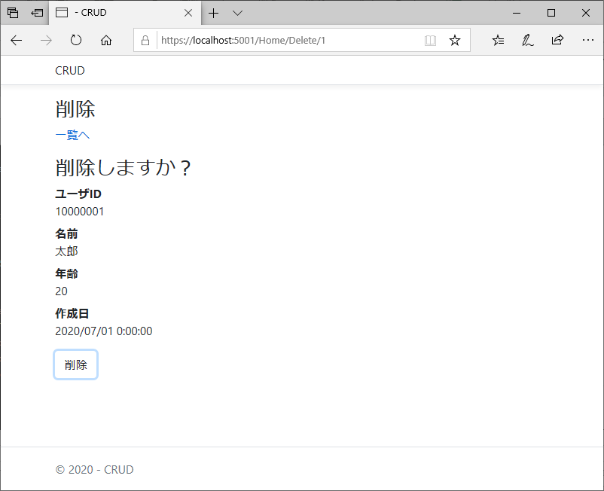
Delete.cshtml | 削除ページ
@model CRUD.Models.USERLIST |  | Modelsで定義したデータ形式を使用
@{
Layout = "~/Views/Shared/_Layout.cshtml";
}

<h3>削除</h3>
<p><a href="/Home/Index">一覧へ</a></p>
<h3>削除しますか？</h3>

<dl class="dl-horizontal">
<dt>ユーザID</dt>
<dd>@Model.Userid</dd>

<dt>名前</dt>
<dd>@Model.Name</dd>

<dt>年齢</dt>
<dd>@Model.Age</dd>

<dt>作成日</dt>
<dd>@Model.D_CRT</dd>
</dl>

<form action="/Home/Delete" method="post">
@Html.AntiForgeryToken()
<div class="form-actions no-color">
<input type="hidden" name="id" value="@Model.Id" />
<input type="submit" value="削除" class="btn btn-default" />
</div>
</form>

